Sheet1
浥尘伙伴社团通识教育招生

□ 解锁AI时代象思维能力
□ 提升心智思辨水平
□ 增强心理加工韧性
□ 破除手机游戏困扰

适合人群：小学生（五年级以上），初、高中生
学习形式：线下（私塾式）
名额限制：寒暑假每期限额2人（需审核，后续可长期学习）
报名咨询：请扫描二维码
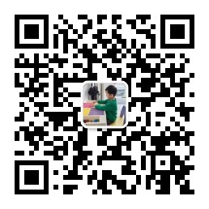

 | 微信公众号@浥尘伙伴社团
 | 今日头条@浥尘伙伴社团
 | Bilibili@浥尘伙伴社团
 | 小红书@浥尘伙伴社团

浥尘伙伴社团通识教育招生

□ 解锁AI时代象思维能力
□ 提升心智思辨水平
□ 增强心理加工韧性
□ 破除手机游戏困扰

适合人群：小学生（五年级以上），初、高中生
学习形式：线下（私塾式）
名额限制：寒暑假每期限额2人（需审核，后续可长期学习）
报名咨询：请扫描二维码

 | 微信公众号@浥尘伙伴社团
 | 今日头条@浥尘伙伴社团
 | Bilibili@浥尘伙伴社团
 | 小红书@浥尘伙伴社团

